Questão 4
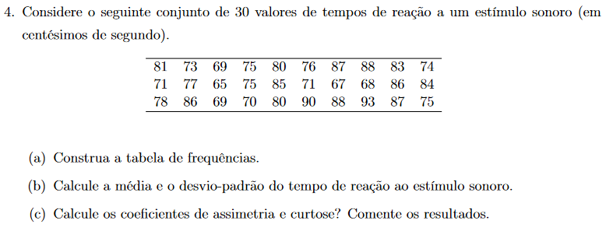
 |  |  |  |  |  |  |  |  |  |  |  | 81
 |  |  |  |  |  |  |  |  |  |  |  | 73
 |  |  |  |  |  |  |  |  |  |  |  | 69
 |  |  |  |  |  |  |  |  |  |  |  | 75
 |  |  |  |  |  |  |  |  |  |  |  | 80
 |  |  |  |  |  |  |  |  |  |  |  | 76
 |  |  |  |  |  |  |  |  |  |  |  | 87
 |  |  |  |  |  |  |  |  |  |  |  | 88
 |  |  |  |  |  |  |  |  |  |  |  | 83
 |  |  |  |  |  |  |  |  |  |  |  | 74
 |  |  |  |  |  |  |  |  |  |  |  | 71
 |  |  |  |  |  |  |  |  |  |  |  | 77
 |  |  |  |  |  |  |  |  |  |  |  | 65
 |  |  |  |  |  |  |  |  |  |  |  | 75
 |  |  |  |  |  |  |  |  |  |  |  | 85
 |  |  |  |  |  |  |  |  |  |  |  | 71
a. |  |  |  | Máximo | Mínimo | Amplitude total |  | n | Número de classes | Amplitude de classe |  | 67
 |  |  |  | 93 | 65 | 28 |  | 30 | 5 | 6 |  | 68
 |  |  |  |  |  |  |  |  |  |  |  | 86
 |  | Classes |  | Min | Max | Marca da classe (xi) | Freq. Absoluta (ni) |  | Freq. Relativa (fi) | Freq. Acumulada (Ni) | Freq. Acumulada Relativa (Fi) | 84
 | 1 | [65;71[ |  | 65 | 71 | 68 | 6 |  | 20.00% | 6 | 20.00% | 78
 | 2 | [71;77[ |  | 71 | 77 | 74 | 8 |  | 26.67% | 14 | 46.67% | 86
 | 3 | [77;83[ |  | 77 | 83 | 80 | 5 |  | 16.67% | 19 | 63.33% | 69
 | 4 | [83;89[ |  | 83 | 89 | 86 | 9 |  | 30.00% | 28 | 93.33% | 70
 | 5 | [89;95[ |  | 89 | 95 | 92 | 2 |  | 6.67% | 30 | 100.00% | 80
 |  |  |  |  |  |  | 30 |  |  |  |  | 90
 |  |  |  |  |  |  |  |  |  |  |  | 88
b. | µ | σ² | σ |  |  |  |  |  |  |  |  | 93
 | 78.6 | 58.8 | 7.6681 |  |  | =(SOMA((marca da classe-media)^2*freq absoluta))*(1/(n-1)) |  |  |  |  |  | 87
 |  |  |  |  |  |  |  |  |  |  |  | 75

c. | Coeficiente de assimetria (a3) |  | Coeficiente de curtose (a4)

 | 0.0405 |  | 1.6469
 | a3 > 0, enviesada à direita |  | a4 < 3, distribuição platicúrtica

Questão 5
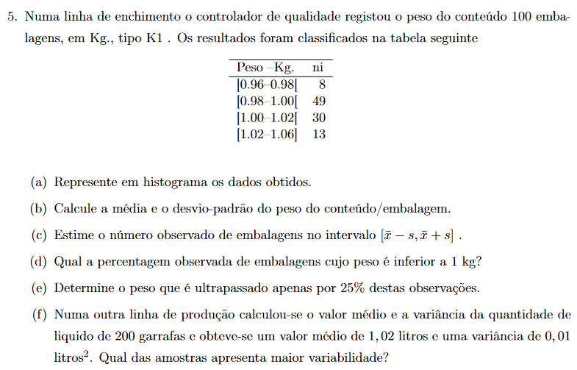

a. | Peso (Kg) |  | Mín | Máx | Frequência absoluta (ni) |  | Amplitude de classe (hi) | ni / hi

 | [0,96;0,98[ |  | 0.96 | 0.98 | 8 |  | 0.02 | 400
 | [0,98;1,00[ |  | 0.98 | 1 | 49 |  | 0.02 | 2450
 | [1,00;1,02[ |  | 1 | 1.02 | 30 |  | 0.02 | 1500
 | [1,02;1,06[ |  | 1.02 | 1.06 | 13 |  | 0.04 | 325
 |  |  |  |  | 100

b. |  | Marca da classe (xi) |  | µ | σ² | σ

 | 1 | 0.97 |  | 1.0009 | 0.0004 | 0.01902
 | 2 | 0.99
 | 3 | 1.01
 | 4 | 1.04

c. | [x̅-s ; x̅+s] |  |  | Mín | Máx | Nº observado
 | [0,9819 ; 1,0199] |  |  | 0.98 | 1.02 | 79

d. | Freq relativa (fi) |  | Freq. Relativa acumulada (Fi)
 | 0.08 |  | 0.08
 | 0.49 |  | 0.57
 | 0.3 |  | 0.87
 | 0.13 |  | 1

 | R: | 57.00%

e. | 1.01 |  | ????

f. | A amostra de 200 garrafas

Questão 6
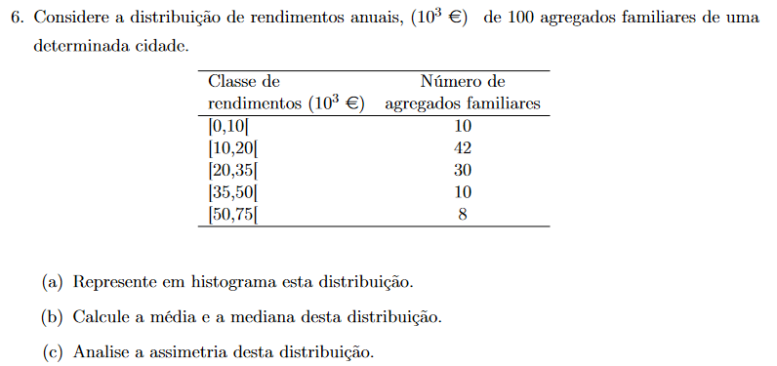

a. | Classe de rendimentos (10³€) |  | Mín | Máx | Freq. Absoluta (ni) |  | Amplitude de classe (hi) |  | ni / hi

 | [0,10[ |  | 0 | 10 | 10 |  | 10 |  | 1
 | [10,20[ |  | 10 | 20 | 42 |  | 10 |  | 4.2
 | [20,35[ |  | 20 | 35 | 30 |  | 15 |  | 2
 | [35,50[ |  | 35 | 50 | 10 |  | 15 |  | 0.6667
 | [50,75[ |  | 50 | 75 | 8 |  | 25 |  | 0.32
 |  |  |  |  | 100

b. | Marca da classe (xi) |  | μ | Freq Relativa (fi) |  | Freq Relativa Acumulada (Fi) |  | Me

 | 5 |  | 7 | 0.1 |  | 0.1 |  | 19.5238
 | 5 |  |  | 0.42 |  | 0.52
 | 7.5 |  |  | 0.3 |  | 0.82
 | 7.5 |  |  | 0.1 |  | 0.92
 | 12.5 |  |  | 0.08 |  | 1
 |  |  | ??????

c. | m3 | s² | s | s³ | a3
 | 14.592 | 4.4848 | 2.1177 | 9.4978 | 1.5364

 | R: | A cauda direita é mais comprida (enviesada à direita), pois a3 > 0

